Business Function
Basic design | System | WEBSITE BÁN LINH KIỆN ĐIỆN TỬ | function | Create by | Nguyễn Xuân Thường | date | Create | acceptor

 | Process. Name | Modification History |  |  |  |  | Update

Đăng nhập (Người dùng)
Giao diện trang chủ
Danh sách sản phẩm
Tìm kiếm
Chi tiết sản phẩm
Thêm sản phẩm vào giỏ hàng

Giỏ hàng
Chỉnh sửa số lượng sản phẩm
Thanh toán
Chọn phương thức vận chuyển
Chọn phương thức thanh toán

Đơn hàng
Chi tiết đơn hàng
Hủy đơn hàng

Liên hệ

Tài khoản
Chỉnh sửa thông tin cá nhân

Đổi mật khẩu

Đăng nhập (admin)
Giao diện trang chủ
Quản lý khách hàng
Khoá hoạt động

Quản lý nhân viên
Khoá hoạt động tài khoản nv
Thêm nhân viên
Chỉnh sửa thông tin
Reset mật khẩu tk

Quản lý nhà cung cấp
Thêm nhà cung cấp
Chỉnh sửa thông tin

Quản lý đơn vị vận chuyển
Thêm đơn vị vận chuyển
Chỉnh sửa thông tin

Quản lý sản phẩm
Thêm sản phẩm mới
Chỉnh sửa thông tin sp

Quản lý danh mục sản phẩm
Thêm danh mục mới
Chỉnh sửa thông tin dm

Quản lý đơn hàng
Xem thông tin đơn hàng
Xác nhận đơn hàng
Cập nhật trạng thái đơn hàng

Quản lý đơn nhập
Thêm đơn nhập
Cập nhật trạng thái đơn

Quản lý thống kê
Xem thống kê

Quản lý tài khoản
Thay đôi thông tin cá nhân
Đổi mật khẩu

Trang chủ
 |  | Thiết kế | Tài liệu phát triển | Tên hê thống | Tìm kiếm việc và người giúp việc |  | Người tạo | Nguyễn Xuân Thường | Ngày tạo | 28/9/2023
 |  |  |  |  |  |  | Người cập nhật |  | Ngày cập nhật
 |  |  |  | Màn hình (ID) | Login | Màn hình (tên) |  | Màn hình đăng nhập

* Hình ảnh giao diện
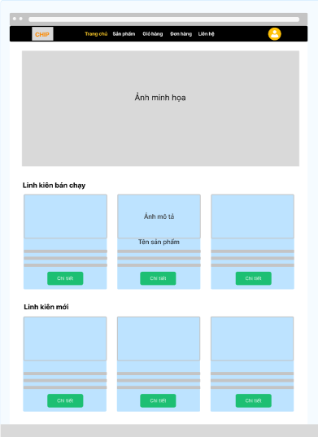

 | * Mô tả chức năng
 | - Hiển thị giao diện khi bắt đầu truy cập website
 | - Hiển thị các sẩn phẩm bạn chạy, sản phẩm mới trong hệ thống

Login
 |  | Thiết kế | Tài liệu phát triển | Tên hê thống | Tìm kiếm việc và người giúp việc |  | Người tạo | Nguyễn Xuân Thường | Ngày tạo | 28/9/2023
 |  |  |  |  |  |  | Người cập nhật |  | Ngày cập nhật
 |  |  |  | Màn hình (ID) | Login | Màn hình (tên) |  | Màn hình đăng nhập

* Hình ảnh giao diện

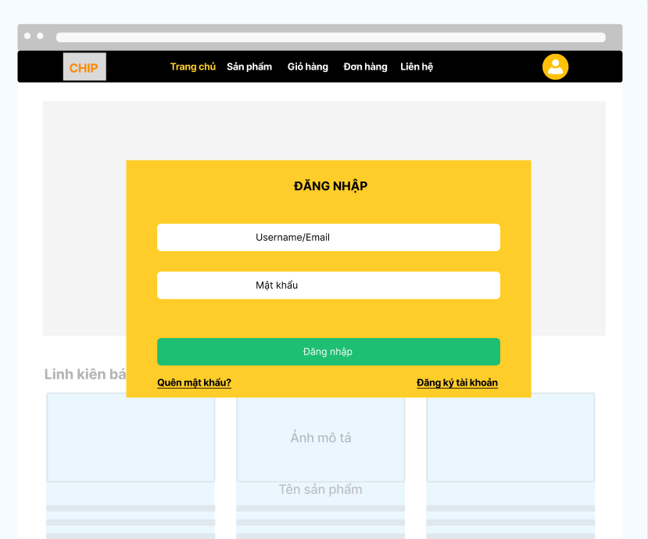

 | * Mô tả chức năng
 | - Dùng để user đăng nhập với ứng dụng
 | - Người dùng nhập đầy đủ email và password để đăng nhập
 | - Khi nhấn button Đăng nhập, hệ thống sẽ kiểm tra email và password người dùng nhập vào, sau đó sẽ kiểm tra tài khoản đã tồn tại trong hệ thống hay chưa?
 |  | + Nếu có lỗi thì thông báo lỗi tại màn hình này.
 |  | + Nếu không có lỗi, đăng nhập thành công sẽ chuyển sang màn hình trang chủ

